상품제안서
타이틀리스트Prov1골프공3알+마그넷골프티 | 상품코드: F26262

 |  |  |  |  |  |  | 02-412-0044 | www.easy1.co.kr
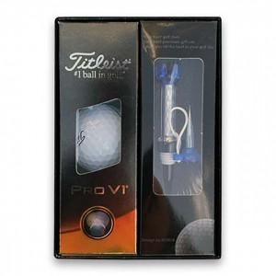

【상세/제작정보】 | 골프티:인쇄불가

【인쇄/포장옵션】 | UV인쇄(5도) / 포장지포장

【공급단가】 | 수량 | 50~ | 100~ | 500~ | 1,000~ | 2,000~
*VAT별도 | 단가 | 24,180원 | 23,800원 | 23,220원 | 22,630원 | 22,250원

【상품 URL】 | https://dev.easy1.co.kr:443/src/goods_detail.php?gdno=26262

